QR Codes
Pieces Data

Identificador da Peça (ID) | Color | X | Y | Z | Name | Peça | QR Code
3437 | #ff9800 | 2 |  | 2 | orange2x2 | 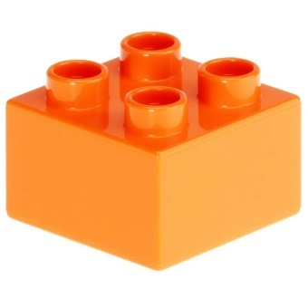 | 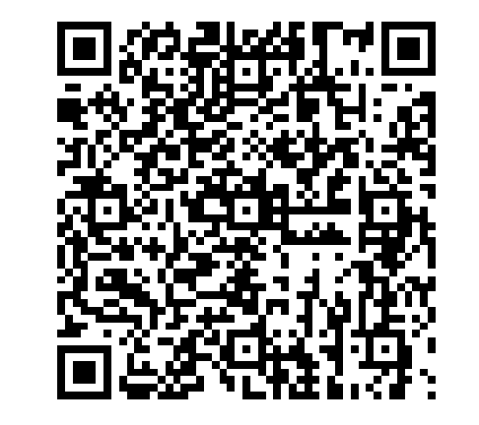
3011 | #f0e100 | 4 |  | 2 | yellow4x2 | 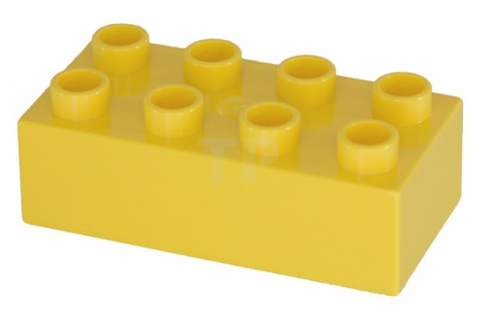 | 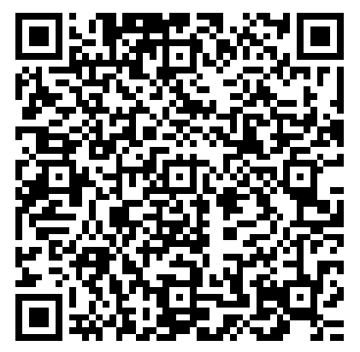
76371 | #ff0000 | 1 | 2 | 2 | red1x2x2 | 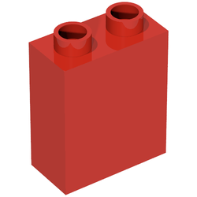 | 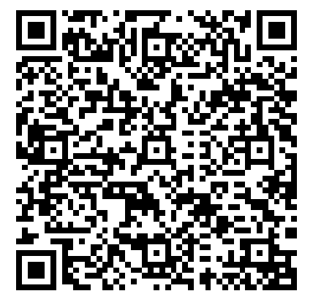

Assembly
Assembly Data

Identificador da Montagem (ID) | Peça 1 | Peça 2 | Peça 3 | Peça 4 | Nome | Montagem | QR Code
12345 | 3437 | 3011 | 76371 | 76371 | Assembly | 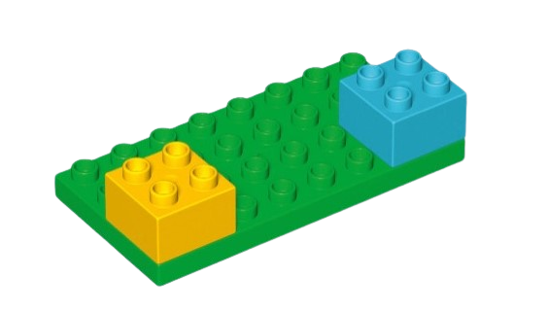
23456 | 3011 | 3437 | 76371 | 3011 | Construction | 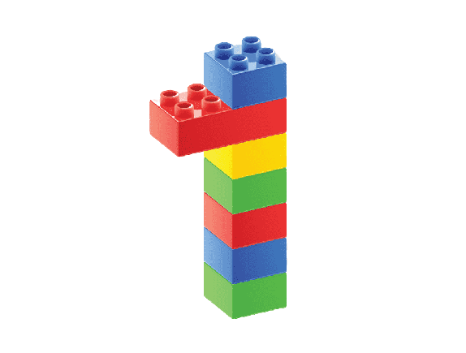
34567 | 76371 | 3011 | 3437 | 3011 | Bricks | 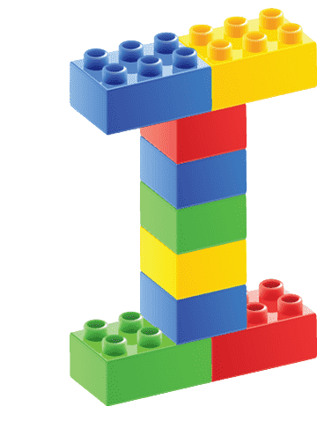

Instruction
Instruction Data

ID da Instrução | Passo 1 | Passo 2 | Passo 3 | Passo 4 | Nome
50999 | 3011 #f0e1ff x = 2 y = 0 z = 4 | 3437 #f0e100 x = 5 y = 1 z = 2 | 3437 #f0e1f0 x = 2 y = 2 z = 5 | 3011 #f0ef50 x = 2 y = 0 z = 4 | Exemplo
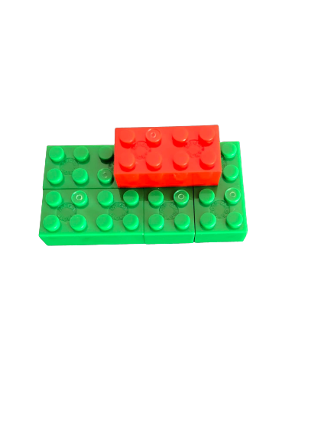 |  | 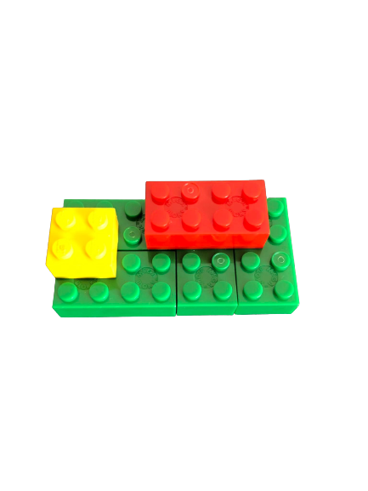 | 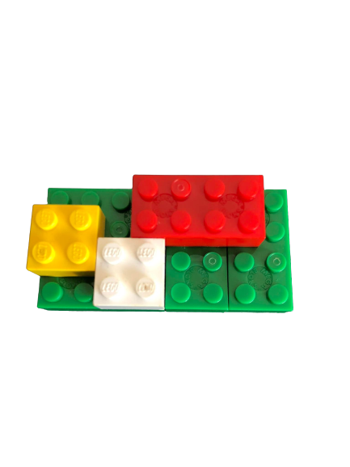 | 